Matriks
 | Root | (matriks tereduksi) |  |  |  |  |  |  | Level1
 | b | 39 |  |  |  |  |  |  | AB |  |  |  |  | AC |  |  |  |  | AD
 | A | B | C | D |  |  |  | A | baris | 1 |  |  | A | baris | 1 |  |  | A | baris | 1
A | ∞ | 0 | 0 | 5 |  |  |  | B | kolom | 2 |  |  | C | kolom | 3 |  |  | D | kolom | 4
B | 5 | ∞ | 5 | 0 |  |  |  |  | b | 44 | =39+0+5 |  |  | b | 44 | =39+0+5 |  |  | b | 50 | =39+5+6
C | 0 | 5 | ∞ | 10 |  |  |  |  | ∞ | ∞ | ∞ | ∞ |  | ∞ | ∞ | ∞ | ∞ |  | ∞ | ∞ | ∞ | ∞
D | 0 | 1 | 8 | ∞ |  |  |  |  | ∞ | ∞ | 5 | 0 |  | 5 | ∞ | ∞ | 0 |  | 5 | ∞ | 5 | ∞ | -5
 |  |  |  |  |  |  |  |  | 0 | ∞ | ∞ | 10 |  | ∞ | 5 | ∞ | 10 | -5 | 0 | 5 | ∞ | ∞
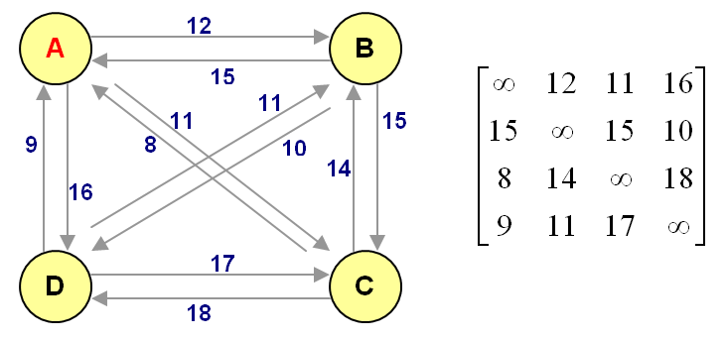
 |  |  |  |  |  |  |  |  | 0 | ∞ | 8 | ∞ |  | 0 | 1 | ∞ | ∞ |  | ∞ | 1 | 8 | ∞ | -1
 |  |  |  |  |  |  |  |  |  |  | -5
 |  |  |  |  |  |  |  |  | ∞ | ∞ | ∞ | ∞ |  | ∞ | ∞ | ∞ | ∞ |  | ∞ | ∞ | ∞ | ∞
 |  |  |  |  |  |  |  |  | ∞ | ∞ | 0 | 0 |  | 5 | ∞ | ∞ | 0 |  | 0 | ∞ | 0 | ∞
 |  |  |  |  |  |  |  |  | 0 | ∞ | ∞ | 10 |  | ∞ | 0 | ∞ | 5 |  | 0 | 5 | ∞ | ∞
 |  |  |  |  |  |  |  |  | 0 | ∞ | 3 | ∞ |  | 0 | 1 | ∞ | ∞ |  | ∞ | 0 | 7 | ∞

 |  |  |  |  |  |  |  |  | Level2
 |  |  |  |  |  |  |  |  | BC | (anak AB) |  |  |  | BD | (anak AB) |  |  |  | CB | (anak AC) |  |  |  | CD | (anak AC)
 |  |  |  |  |  |  |  | B | baris | 2 |  |  | B | baris | 2 |  |  | C | baris | 3 |  |  | C | baris | 3
 |  |  |  |  |  |  |  | C | kolom | 3 |  |  | D | kolom | 4 |  |  | B | kolom | 2 |  |  | D | kolom | 4
 | Pohon pencarian (Search Tree) |  |  |  |  |  |  |  | b | 54 | =44+0+10 |  |  | b | 47 | =44+0+3 |  |  | b | 44 | min |  |  | b | 55 | =44+5+6
 |  |  |  | Root |  |  |  |  | ∞ | ∞ | ∞ | ∞ |  | ∞ | ∞ | ∞ | ∞ |  | ∞ | ∞ | ∞ | ∞ |  | ∞ | ∞ | ∞ | ∞
 |  |  |  |  |  |  |  |  | ∞ | ∞ | ∞ | ∞ |  | ∞ | ∞ | ∞ | ∞ |  | ∞ | ∞ | ∞ | 0 |  | 5 | ∞ | ∞ | ∞ | -5
 |  |  |  |  |  |  |  |  | ∞ | ∞ | ∞ | 10 | -10 | 0 | ∞ | ∞ | ∞ |  | ∞ | ∞ | ∞ | ∞ |  | ∞ | ∞ | ∞ | ∞
 |  | AB; 44 |  |  | AC; 44 |  | AD; 50 |  | 0 | ∞ | ∞ | ∞ |  | ∞ | ∞ | 3 | ∞ | -3 | 0 | ∞ | ∞ | ∞ |  | ∞ | 1 | ∞ | ∞ | -1

BC; 54 |  | BD; 47 |  | CB; 44 |  | CD; 55
 |  |  |  |  |  |  |  |  | ∞ | ∞ | ∞ | ∞ |  | ∞ | ∞ | ∞ | ∞ |  |  |  |  |  |  | ∞ | ∞ | ∞ | ∞
 |  |  |  | BD; 44 |  |  |  |  | ∞ | ∞ | ∞ | ∞ |  | ∞ | ∞ | ∞ | ∞ |  |  |  |  |  |  | 0 | ∞ | ∞ | ∞
 |  |  |  |  |  |  |  |  | ∞ | ∞ | ∞ | 0 |  | 0 | ∞ | ∞ | ∞ |  |  |  |  |  |  | ∞ | ∞ | ∞ | ∞
 |  |  |  |  |  |  |  |  | 0 | ∞ | ∞ | ∞ |  | ∞ | ∞ | 0 | ∞ |  |  |  |  |  |  | ∞ | 0 | ∞ | ∞
 |  |  |  |  |  |  |  |  |  |  |  |  |  |  |  |  |  |  | Level3
 |  |  |  |  |  |  |  |  |  |  |  |  |  |  |  |  |  |  | BD | (anak CB)
 |  |  |  |  |  |  |  |  | Jadi solusi yang diperoleh rute TSP : |  |  |  |  |  |  |  |  |  | baris | 2
 |  |  |  |  |  |  |  |  | AC | 11 |  |  |  |  |  |  |  |  | kolom | 4
 |  |  |  |  |  |  |  |  | CB | 14 |  |  |  |  |  |  |  |  | b | 44
 |  |  |  |  |  |  |  |  | BD | 10 |  |  |  |  |  |  |  |  | ∞ | ∞ | ∞ | ∞
 |  |  |  |  |  |  |  |  | DA | 9 |  |  |  |  |  |  |  |  | ∞ | ∞ | ∞ | ∞
 |  |  |  |  |  |  |  |  | TOTAL | 44 |  |  |  |  |  |  |  |  | ∞ | ∞ | ∞ | ∞
 |  |  |  |  |  |  |  |  |  |  |  |  |  |  |  |  |  |  | 0 | ∞ | ∞ | ∞

